Sheet1
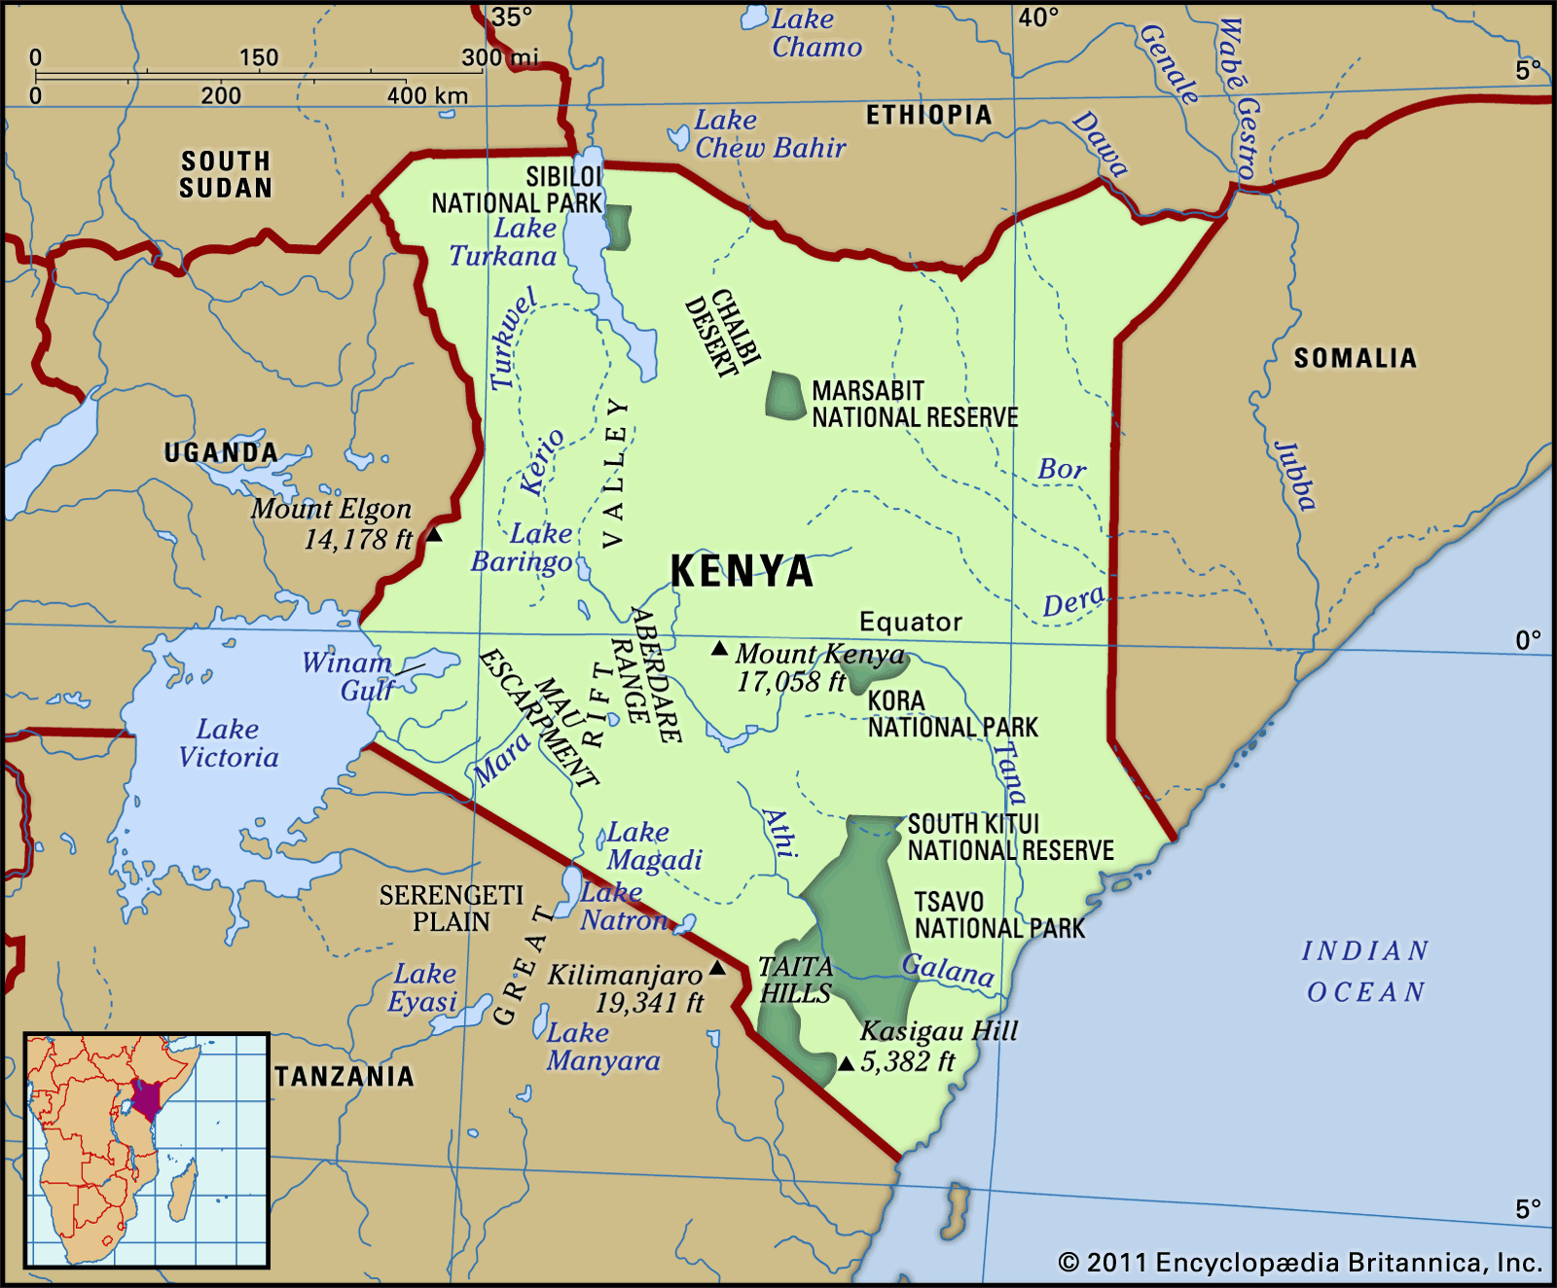
date | latitude | longitude | price | predicted prices | correlation
2006-01-15 | -4.05 | 39.666667 | 0.2235 | 0.3330865 | 0.09949798199
2006-01-15 | -1.283333 | 36.816667 | 0.2145 | 0.3460068349
price vs. latitude
2006-01-15 | -0.1 | 34.75 | 0.2055 | 0.351533
2006-01-15 | 0.516667 | 35.283333 | 0.1796 | 0.3544128349
2006-02-15 | -4.05 | 39.666667 | 0.2299 | 0.3330865
2006-02-15 | -1.283333 | 36.816667 | 0.2299 | 0.3460068349
2006-02-15 | -0.1 | 34.75 | 0.2499 | 0.351533
2006-02-15 | 0.516667 | 35.283333 | 0.1839 | 0.3544128349
2006-03-15 | -4.05 | 39.666667 | 0.236 | 0.3330865
2006-03-15 | -1.283333 | 36.816667 | 0.235 | 0.3460068349
2006-03-15 | -0.1 | 34.75 | 0.205 | 0.351533
2006-03-15 | 0.516667 | 35.283333 | 0.185 | 0.3544128349
2006-04-15 | -4.05 | 39.666667 | 0.24 | 0.3330865
2006-04-15 | -1.283333 | 36.816667 | 0.238 | 0.3460068349
2006-04-15 | -0.1 | 34.75 | 0.2321 | 0.351533
2006-04-15 | 0.516667 | 35.283333 | 0.1984 | 0.3544128349
2006-05-15 | -4.05 | 39.666667 | 0.2798 | 0.3330865
2006-05-15 | -1.283333 | 36.816667 | 0.2591 | 0.3460068349
2006-05-15 | -0.1 | 34.75 | 0.2746 | 0.351533
2006-05-15 | 0.516667 | 35.283333 | 0.228 | 0.3544128349
2006-06-15 | -4.05 | 39.666667 | 0.2864 | 0.3330865
2006-06-15 | -1.283333 | 36.816667 | 0.2417 | 0.3460068349
2006-06-15 | -0.1 | 34.75 | 0.275 | 0.351533
2006-06-15 | 0.516667 | 35.283333 | 0.2427 | 0.3544128349
2006-07-15 | -4.05 | 39.666667 | 0.2701 | 0.3330865
2006-07-15 | -1.283333 | 36.816667 | 0.2523 | 0.3460068349
2006-07-15 | -0.1 | 34.75 | 0.234 | 0.351533
2006-07-15 | 0.516667 | 35.283333 | 0.2245 | 0.3544128349
2006-08-15 | -4.05 | 39.666667 | 0.2113 | 0.3330865
2006-08-15 | -1.283333 | 36.816667 | 0.2416 | 0.3460068349
2006-08-15 | -0.1 | 34.75 | 0.2104 | 0.351533
2006-08-15 | 0.516667 | 35.283333 | 0.2358 | 0.3544128349
2006-09-15 | -4.05 | 39.666667 | 0.162 | 0.3330865
2006-09-15 | -1.283333 | 36.816667 | 0.2037 | 0.3460068349
2006-09-15 | -0.1 | 34.75 | 0.1872 | 0.351533
2006-09-15 | 0.516667 | 35.283333 | 0.1724 | 0.3544128349
2006-10-15 | -4.05 | 39.666667 | 0.1726 | 0.3330865
2006-10-15 | -1.283333 | 36.816667 | 0.1982 | 0.3460068349
2006-10-15 | -0.1 | 34.75 | 0.1889 | 0.351533
2006-10-15 | 0.516667 | 35.283333 | 0.1626 | 0.3544128349
2006-11-15 | -4.05 | 39.666667 | 0.1796 | 0.3330865
2006-11-15 | -1.283333 | 36.816667 | 0.2009 | 0.3460068349
2006-11-15 | -0.1 | 34.75 | 0.1983 | 0.351533
2006-11-15 | 0.516667 | 35.283333 | 0.1544 | 0.3544128349
2006-12-15 | -4.05 | 39.666667 | 0.184 | 0.3330865
2006-12-15 | -1.283333 | 36.816667 | 0.1928 | 0.3460068349
2006-12-15 | -0.1 | 34.75 | 0.2203 | 0.351533
2006-12-15 | 0.516667 | 35.283333 | 0.1628 | 0.3544128349
2007-01-15 | -4.05 | 39.666667 | 0.1685 | 0.3330865
2007-01-15 | -1.283333 | 36.816667 | 0.2166 | 0.3460068349
2007-01-15 | -0.1 | 34.75 | 0.2234 | 0.351533
2007-01-15 | 0.516667 | 35.283333 | 0.1546 | 0.3544128349
2007-02-15 | -4.05 | 39.666667 | 0.1785 | 0.3330865
2007-02-15 | -1.283333 | 36.816667 | 0.2142 | 0.3460068349
2007-02-15 | -0.1 | 34.75 | 0.2253 | 0.351533
2007-02-15 | 0.516667 | 35.283333 | 0.152 | 0.3544128349
2007-03-15 | -4.05 | 39.666667 | 0.1655 | 0.3330865
2007-03-15 | -1.283333 | 36.816667 | 0.1922 | 0.3460068349
2007-03-15 | -0.1 | 34.75 | 0.2177 | 0.351533
2007-03-15 | 0.516667 | 35.283333 | 0.1564 | 0.3544128349
2007-04-15 | -4.05 | 39.666667 | 0.1705 | 0.3330865
2007-04-15 | -1.283333 | 36.816667 | 0.1854 | 0.3460068349
2007-04-15 | -0.1 | 34.75 | 0.1941 | 0.351533
2007-04-15 | 0.516667 | 35.283333 | 0.1862 | 0.3544128349
2007-05-15 | -4.05 | 39.666667 | 0.1746 | 0.3330865
2007-05-15 | -1.283333 | 36.816667 | 0.2029 | 0.3460068349
2007-05-15 | -0.1 | 34.75 | 0.2137 | 0.351533
2007-05-15 | 0.516667 | 35.283333 | 0.1881 | 0.3544128349
2007-06-15 | -4.05 | 39.666667 | 0.1998 | 0.3330865
2007-06-15 | -1.283333 | 36.816667 | 0.2 | 0.3460068349
2007-06-15 | -0.1 | 34.75 | 0.2147 | 0.351533
2007-06-15 | 0.516667 | 35.283333 | 0.1997 | 0.3544128349
2007-07-15 | -4.05 | 39.666667 | 0.197 | 0.3330865
2007-07-15 | -1.283333 | 36.816667 | 0.2 | 0.3460068349
2007-07-15 | -0.1 | 34.75 | 0.22 | 0.351533
2007-07-15 | 0.516667 | 35.283333 | 0.1955 | 0.3544128349
2007-08-15 | -4.05 | 39.666667 | 0.1991 | 0.3330865
2007-08-15 | -1.283333 | 36.816667 | 0.1991 | 0.3460068349
2007-08-15 | -0.1 | 34.75 | 0.2322 | 0.351533
2007-08-15 | 0.516667 | 35.283333 | 0.1969 | 0.3544128349
2007-09-15 | -4.05 | 39.666667 | 0.2036 | 0.3330865
2007-09-15 | -1.283333 | 36.816667 | 0.2014 | 0.3460068349
2007-09-15 | -0.1 | 34.75 | 0.2084 | 0.351533
2007-09-15 | 0.516667 | 35.283333 | 0.1894 | 0.3544128349
2007-10-15 | -4.05 | 39.666667 | 0.1984 | 0.3330865
2007-10-15 | -1.283333 | 36.816667 | 0.2032 | 0.3460068349
2007-10-15 | -0.1 | 34.75 | 0.2091 | 0.351533
2007-10-15 | 0.516667 | 35.283333 | 0.2007 | 0.3544128349
2007-11-15 | -4.05 | 39.666667 | 0.2102 | 0.3330865
2007-11-15 | -1.283333 | 36.816667 | 0.207 | 0.3460068349
2007-11-15 | -0.1 | 34.75 | 0.2161 | 0.351533
2007-11-15 | 0.516667 | 35.283333 | 0.2049 | 0.3544128349
2007-12-15 | -4.05 | 39.666667 | 0.2216 | 0.3330865
2007-12-15 | -1.283333 | 36.816667 | 0.2008 | 0.3460068349
2007-12-15 | -0.1 | 34.75 | 0.2073 | 0.351533
2007-12-15 | 0.516667 | 35.283333 | 0.2073 | 0.3544128349
2008-01-15 | -4.05 | 39.666667 | 0.2323 | 0.3330865
2008-01-15 | -1.283333 | 36.816667 | 0.2249 | 0.3460068349
2008-02-15 | -4.05 | 39.666667 | 0.2197 | 0.3330865
2008-02-15 | -1.283333 | 36.816667 | 0.22 | 0.3460068349
2008-02-15 | -0.28296 | 36.0744 | 0.1859 | 0.3506785768
2008-03-15 | -4.05 | 39.666667 | 0.2353 | 0.3330865
2008-03-15 | -1.283333 | 36.816667 | 0.2281 | 0.3460068349
2008-03-15 | -0.28296 | 36.0744 | 0.2042 | 0.3506785768
2008-04-15 | -4.05 | 39.666667 | 0.2837 | 0.3330865
2008-04-15 | -1.283333 | 36.816667 | 0.2649 | 0.3460068349
2008-04-15 | -0.1 | 34.75 | 0.324 | 0.351533
2008-04-15 | -0.28296 | 36.0744 | 0.2645 | 0.3506785768
2008-04-15 | 0.516667 | 35.283333 | 0.2559 | 0.3544128349
2008-05-15 | -4.05 | 39.666667 | 0.3382 | 0.3330865
2008-05-15 | -1.283333 | 36.816667 | 0.338 | 0.3460068349
2008-05-15 | -0.1 | 34.75 | 0.4218 | 0.351533
2008-05-15 | -0.28296 | 36.0744 | 0.3259 | 0.3506785768
2008-05-15 | 0.516667 | 35.283333 | 0.3184 | 0.3544128349
2008-06-15 | -4.05 | 39.666667 | 0.356 | 0.3330865
2008-06-15 | -1.283333 | 36.816667 | 0.3709 | 0.3460068349
2008-06-15 | -0.1 | 34.75 | 0.3712 | 0.351533
2008-06-15 | -0.28296 | 36.0744 | 0.3338 | 0.3506785768
2008-06-15 | 0.516667 | 35.283333 | 0.3046 | 0.3544128349
2008-07-15 | -4.05 | 39.666667 | 0.3381 | 0.3330865
2008-07-15 | -1.283333 | 36.816667 | 0.3145 | 0.3460068349
2008-07-15 | -0.1 | 34.75 | 0.3698 | 0.351533
2008-07-15 | -0.28296 | 36.0744 | 0.3256 | 0.3506785768
2008-07-15 | 0.516667 | 35.283333 | 0.2721 | 0.3544128349
2008-08-15 | -4.05 | 39.666667 | 0.3449 | 0.3330865
2008-08-15 | -1.283333 | 36.816667 | 0.3376 | 0.3460068349
2008-08-15 | -0.1 | 34.75 | 0.3589 | 0.351533
2008-08-15 | -0.28296 | 36.0744 | 0.3413 | 0.3506785768
2008-08-15 | 0.516667 | 35.283333 | 0.3024 | 0.3544128349
2008-09-15 | -4.05 | 39.666667 | 0.317 | 0.3330865
2008-09-15 | -1.283333 | 36.816667 | 0.304 | 0.3460068349
2008-09-15 | -0.1 | 34.75 | 0.3315 | 0.351533
2008-09-15 | -0.28296 | 36.0744 | 0.3155 | 0.3506785768
2008-09-15 | 0.516667 | 35.283333 | 0.3492 | 0.3544128349
2008-10-15 | -4.05 | 39.666667 | 0.323 | 0.3330865
2008-10-15 | -1.283333 | 36.816667 | 0.332 | 0.3460068349
2008-10-15 | -0.1 | 34.75 | 0.32 | 0.351533
2008-10-15 | -0.28296 | 36.0744 | 0.3181 | 0.3506785768
2008-10-15 | 0.516667 | 35.283333 | 0.2973 | 0.3544128349
2008-11-15 | -4.05 | 39.666667 | 0.3287 | 0.3330865
2008-11-15 | -1.283333 | 36.816667 | 0.3487 | 0.3460068349
2008-11-15 | -0.1 | 34.75 | 0.335 | 0.351533
2008-11-15 | -0.28296 | 36.0744 | 0.3059 | 0.3506785768
2008-11-15 | 0.516667 | 35.283333 | 0.272 | 0.3544128349
2008-12-15 | -4.05 | 39.666667 | 0.3435 | 0.3330865
2008-12-15 | -1.283333 | 36.816667 | 0.3526 | 0.3460068349
2008-12-15 | -0.1 | 34.75 | 0.3941 | 0.351533
2008-12-15 | -0.28296 | 36.0744 | 0.3099 | 0.3506785768
2008-12-15 | 0.516667 | 35.283333 | 0.2345 | 0.3544128349
2009-01-15 | -4.05 | 39.666667 | 0.3283 | 0.3330865
2009-01-15 | -1.283333 | 36.816667 | 0.2999 | 0.3460068349
2009-01-15 | -0.1 | 34.75 | 0.3775 | 0.351533
2009-01-15 | -0.28296 | 36.0744 | 0.2814 | 0.3506785768
2009-01-15 | 0.516667 | 35.283333 | 0.2249 | 0.3544128349
2009-02-15 | -4.05 | 39.666667 | 0.3659 | 0.3330865
2009-02-15 | -1.283333 | 36.816667 | 0.3289 | 0.3460068349
2009-02-15 | -0.1 | 34.75 | 0.3817 | 0.351533
2009-02-15 | -0.28296 | 36.0744 | 0.309 | 0.3506785768
2009-02-15 | 0.516667 | 35.283333 | 0.2969 | 0.3544128349
2009-03-15 | -4.05 | 39.666667 | 0.3521 | 0.3330865
2009-03-15 | -1.283333 | 36.816667 | 0.3707 | 0.3460068349
2009-03-15 | -0.1 | 34.75 | 0.3818 | 0.351533
2009-03-15 | -0.28296 | 36.0744 | 0.3417 | 0.3506785768
2009-03-15 | 0.516667 | 35.283333 | 0.369 | 0.3544128349
2009-04-15 | -4.05 | 39.666667 | 0.3278 | 0.3330865
2009-04-15 | -1.283333 | 36.816667 | 0.3774 | 0.3460068349
2009-04-15 | -0.1 | 34.75 | 0.3636 | 0.351533
2009-04-15 | -0.28296 | 36.0744 | 0.3648 | 0.3506785768
2009-04-15 | 0.516667 | 35.283333 | 0.3638 | 0.3544128349
2009-05-15 | -4.05 | 39.666667 | 0.3462 | 0.3330865
2009-05-15 | -1.283333 | 36.816667 | 0.4479 | 0.3460068349
2009-05-15 | -0.1 | 34.75 | 0.3824 | 0.351533
2009-05-15 | -0.28296 | 36.0744 | 0.4101 | 0.3506785768
2009-05-15 | 0.516667 | 35.283333 | 0.3873 | 0.3544128349
2009-06-15 | -4.05 | 39.666667 | 0.3356 | 0.3330865
2009-06-15 | -1.283333 | 36.816667 | 0.3938 | 0.3460068349
2009-06-15 | -0.1 | 34.75 | 0.3492 | 0.351533
2009-06-15 | -0.28296 | 36.0744 | 0.3939 | 0.3506785768
2009-06-15 | 0.516667 | 35.283333 | 0.3843 | 0.3544128349
2009-07-15 | -4.05 | 39.666667 | 0.3226 | 0.3330865
2009-07-15 | -1.283333 | 36.816667 | 0.3804 | 0.3460068349
2009-07-15 | -0.1 | 34.75 | 0.3597 | 0.351533
2009-07-15 | -0.28296 | 36.0744 | 0.378 | 0.3506785768
2009-07-15 | 0.516667 | 35.283333 | 0.4081 | 0.3544128349
2009-08-15 | -4.05 | 39.666667 | 0.3059 | 0.3330865
2009-08-15 | -1.283333 | 36.816667 | 0.3563 | 0.3460068349
2009-08-15 | -0.1 | 34.75 | 0.4171 | 0.351533
2009-08-15 | -0.28296 | 36.0744 | 0.4096 | 0.3506785768
2009-08-15 | 0.516667 | 35.283333 | 0.4422 | 0.3544128349
2009-09-15 | -4.05 | 39.666667 | 0.3133 | 0.3330865
2009-09-15 | -1.283333 | 36.816667 | 0.3948 | 0.3460068349
2009-09-15 | -0.1 | 34.75 | 0.3667 | 0.351533
2009-09-15 | -0.28296 | 36.0744 | 0.3517 | 0.3506785768
2009-09-15 | 0.516667 | 35.283333 | 0.4257 | 0.3544128349
2009-10-15 | -4.05 | 39.666667 | 0.3421 | 0.3330865
2009-10-15 | -1.283333 | 36.816667 | 0.3589 | 0.3460068349
2009-10-15 | -0.1 | 34.75 | 0.3628 | 0.351533
2009-10-15 | -0.28296 | 36.0744 | 0.3429 | 0.3506785768
2009-11-15 | -4.05 | 39.666667 | 0.3386 | 0.3330865
2009-11-15 | -1.283333 | 36.816667 | 0.3587 | 0.3460068349
2009-11-15 | -0.1 | 34.75 | 0.3488 | 0.351533
2009-11-15 | -0.28296 | 36.0744 | 0.3274 | 0.3506785768
2009-12-15 | -4.05 | 39.666667 | 0.3503 | 0.3330865
2009-12-15 | -1.283333 | 36.816667 | 0.4079 | 0.3460068349
2009-12-15 | -0.1 | 34.75 | 0.3654 | 0.351533
2009-12-15 | -0.28296 | 36.0744 | 0.3414 | 0.3506785768
2009-12-15 | 0.516667 | 35.283333 | 0.3329 | 0.3544128349
2010-01-15 | -4.05 | 39.666667 | 0.3479 | 0.3330865
2010-01-15 | -1.283333 | 36.816667 | 0.3766 | 0.3460068349
2010-01-15 | -0.1 | 34.75 | 0.3645 | 0.351533
2010-01-15 | -0.28296 | 36.0744 | 0.3415 | 0.3506785768
2010-01-15 | 0.516667 | 35.283333 | 0.3337 | 0.3544128349
2010-02-15 | -4.05 | 39.666667 | 0.3134 | 0.3330865
2010-02-15 | -1.283333 | 36.816667 | 0.3196 | 0.3460068349
2010-02-15 | -0.1 | 34.75 | 0.3493 | 0.351533
2010-02-15 | -0.28296 | 36.0744 | 0.3254 | 0.3506785768
2010-02-15 | 0.516667 | 35.283333 | 0.2994 | 0.3544128349
2010-03-15 | -4.05 | 39.666667 | 0.2899 | 0.3330865
2010-03-15 | -1.283333 | 36.816667 | 0.3098 | 0.3460068349
2010-03-15 | -0.1 | 34.75 | 0.3383 | 0.351533
2010-03-15 | -0.28296 | 36.0744 | 0.2773 | 0.3506785768
2010-03-15 | 0.516667 | 35.283333 | 0.2929 | 0.3544128349
2010-04-15 | -4.05 | 39.666667 | 0.2463 | 0.3330865
2010-04-15 | -1.283333 | 36.816667 | 0.2908 | 0.3460068349
2010-04-15 | -0.1 | 34.75 | 0.3375 | 0.351533
2010-04-15 | -0.28296 | 36.0744 | 0.245 | 0.3506785768
2010-04-15 | 0.516667 | 35.283333 | 0.3135 | 0.3544128349
2010-05-15 | -4.05 | 39.666667 | 0.2315 | 0.3330865
2010-05-15 | -1.283333 | 36.816667 | 0.2447 | 0.3460068349
2010-05-15 | -0.1 | 34.75 | 0.2386 | 0.351533
2010-05-15 | -0.28296 | 36.0744 | 0.2421 | 0.3506785768
2010-05-15 | 0.516667 | 35.283333 | 0.2738 | 0.3544128349
2010-06-15 | -4.05 | 39.666667 | 0.2087 | 0.3330865
2010-06-15 | -1.283333 | 36.816667 | 0.2319 | 0.3460068349
2010-06-15 | -0.1 | 34.75 | 0.2341 | 0.351533
2010-06-15 | -0.28296 | 36.0744 | 0.2062 | 0.3506785768
2010-06-15 | 0.516667 | 35.283333 | 0.2621 | 0.3544128349
2010-07-15 | -4.05 | 39.666667 | 0.1997 | 0.3330865
2010-07-15 | -1.283333 | 36.816667 | 0.1753 | 0.3460068349
2010-07-15 | -0.1 | 34.75 | 0.2115 | 0.351533
2010-07-15 | -0.28296 | 36.0744 | 0.1995 | 0.3506785768
2010-07-15 | 0.516667 | 35.283333 | 0.1622 | 0.3544128349
2010-08-15 | -4.05 | 39.666667 | 0.1891 | 0.3330865
2010-08-15 | -1.283333 | 36.816667 | 0.1891 | 0.3460068349
2010-08-15 | -0.1 | 34.75 | 0.2085 | 0.351533
2010-08-15 | -0.28296 | 36.0744 | 0.1644 | 0.3506785768
2010-08-15 | 0.516667 | 35.283333 | 0.1504 | 0.3544128349
2010-09-15 | -4.05 | 39.666667 | 0.1934 | 0.3330865
2010-09-15 | -1.283333 | 36.816667 | 0.2176 | 0.3460068349
2010-09-15 | -0.1 | 34.75 | 0.2266 | 0.351533
2010-09-15 | -0.28296 | 36.0744 | 0.1703 | 0.3506785768
2010-09-15 | 0.516667 | 35.283333 | 0.1572 | 0.3544128349
2010-10-15 | -4.05 | 39.666667 | 0.1638 | 0.3330865
2010-10-15 | -1.283333 | 36.816667 | 0.2101 | 0.3460068349
2010-10-15 | -0.1 | 34.75 | 0.2261 | 0.351533
2010-10-15 | -0.28296 | 36.0744 | 0.1554 | 0.3506785768
2010-10-15 | 0.516667 | 35.283333 | 0.1619 | 0.3544128349
2010-11-15 | -4.05 | 39.666667 | 0.2028 | 0.3330865
2010-11-15 | -1.283333 | 36.816667 | 0.2113 | 0.3460068349
2010-11-15 | -0.1 | 34.75 | 0.2414 | 0.351533
2010-11-15 | -0.28296 | 36.0744 | 0.1662 | 0.3506785768
2010-11-15 | 0.516667 | 35.283333 | 0.1591 | 0.3544128349
2010-12-15 | -4.05 | 39.666667 | 0.213 | 0.3330865
2010-12-15 | -1.283333 | 36.816667 | 0.2113 | 0.3460068349
...

